1. Toelichting
Invulinstructie deel 1 - De vve, het gebouw en de isolatiemaatregel(en)

2a. Gemiddelde WOZ in 2024
Als de gemiddelde WOZ waarde van de woningen in de vve lager was dan 563.000 euro in 2024 dan kunnen alle woningen in aanmerking komen voor de subsidie (mits ze ook aan de andere voorwaarden voldoen).
Als de gemiddelde WOZ waarde van de woningen in de vve hoger of gelijk was dan 563.000 euro in 2024 dan moet per woning (in invuldeel 2) worden aangegeven of de WOZ waarde lager/hoger was dan 563.000 euro in 2024.

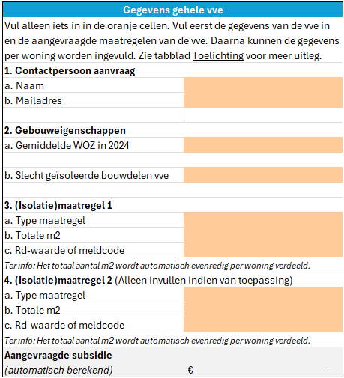

2b. Slecht geïsoleerde bouwdelen
Geef op gebouwniveau aan welke bouwdelen/schildelen van de vve slecht geïsoleerd zijn. (zie ook https://www.rvo.nl/subsidies-financiering/spuk-lokale-aanpak-isolatie). De gemeente en het vve-loket kunnen u niet helpen bij het vaststellen van de slecht geïsoleerde bouwdelen. Neem hierover contact op met uw vve-beheerder of raadpleeg een energieadviseur.

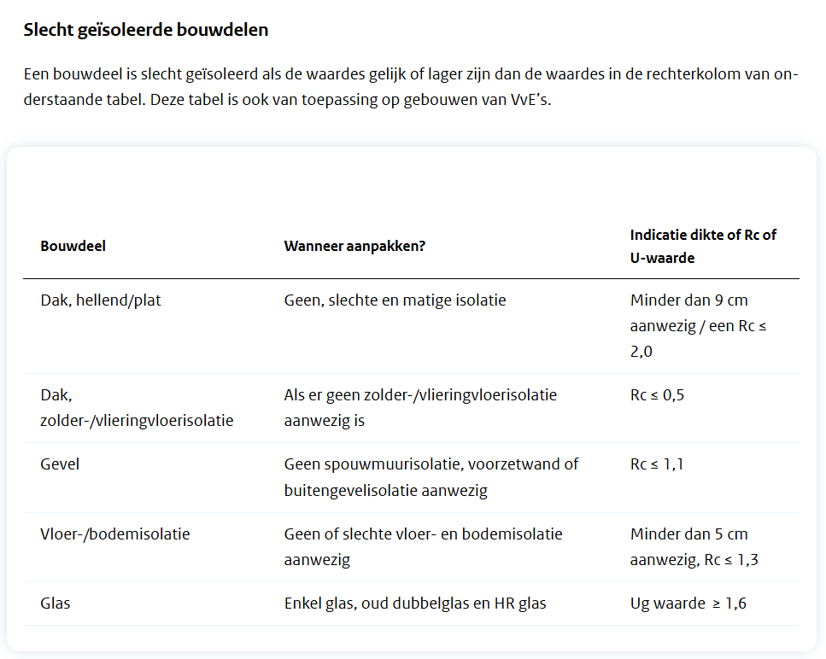

3b. & 4b. Totale m2
Nb. Hoeft niet te worden ingevuld voor ventilatie
Vul het totale oppervlakte in wat gaat worden geïsoleerd per isolatiemaatregel op gebouwniveau. Dit moet ook op de offerte/factuur staan. Deze oppervlakte zal automatisch worden verdeeld over alle woningen die direct aan de isolatiemaatregel grenzen. Er geldt een minimale oppervlakte vergelijkbaar met de SVVE. Zie ook https://www.rvo.nl/subsidies-financiering/svve/verduurzamingsmaatregelen

3c. & 4c. Rd/Ug-waarde of meldcode
Nb. Hoeft niet te worden ingevuld voor ventilatie
Vul de isolatiewaarde of meldcode in. Deze moet ook op de offerte/factuur staan. Als dit er niet op staat moet u dit met uw aannemer / isolatiepartij bespreken. De isolatiewaarde moet aan minimale voorwaarden voldoen, deze voorwaarden zijn gelijk aan de SVVE regeling. Zie ook https://www.rvo.nl/subsidies-financiering/svve/verduurzamingsmaatregelen.

Invulinstructie deel 2 - Gegevens per woning

10. Eigenaar
Hier kunt u per woning aangeven of de woning wordt bewoont door de eigenaar (eigenaar-bewoner) of dat de woning in het bezit is van een particuliere verhuurder (particuleire vervuur). Woningen van woningcorporaties komen niet in aanmerking voor deze subsidie. Deze kunt u dus ook niet op de lijst zetten.

15, 17, 19, 21, 23, 25, 27, 29, 31, 33, 35, 36. Aangrenzende woning
Hier dient u per woning aan te geven of de woning aan de uitgevoerde isolatiemaatregel grenst. Alleen voor woningen die aan de maatregel grenzen zult u subsidie ontvangen. Deze kolom hoeft u alleen in te vullen voor (isolatie)maatregelen waar u subsidie voor aanvraagt. De cellen zullen automatisch oranje kleuren als u dit moet invullen.
Het totaal aantal geïsoleerde m2 zal automatisch verdeeld worden over de aangrenzende woningen.
11. WOZ-waarde 1/1/2024
Hier kunt u per woning aangeven of de WOZ waarde lager is dan 563.000 euro in 2024. Dit hoeft u alleen te worden doorgegeven als de gemiddelde WOZ waarde van de vve hoger is dan 563.000 euro in 2024. Zie ook https://wozwaardeloket.nl/. De cellen zullen oranje kleuren als u dit moet invullen.

12. Energielabel
Hier kunt u per woning het energielabel invullen. Dit hoeft u alleen te doen als de vve/het gebouw geen of slechts één slecht geïsoleerd bouwdeel heeft. Zie ook https://www.energielabel.nl/woningen/zoek-je-energielabel/. De cellen zullen oranje kleuren als u dit moet invullen.

13. Slecht geïsoleerde bouwdelen
Heeft de vve op gebouwniveau niet twee slecht geïsoleerde bouwdelen, en heeft de individuele woning geen afgemeld energielabel D,E,F of G. Dan zou het kunnen dat de woning op individueel niveau wel twee slecht geisoleerde bouwdelen heeft. Vul dit dan hier in. Zie ook https://www.rvo.nl/subsidies-financiering/spuk-lokale-aanpak-isolatie. De cellen zullen oranje kleuren als u dit moet invullen.

